Algemeen
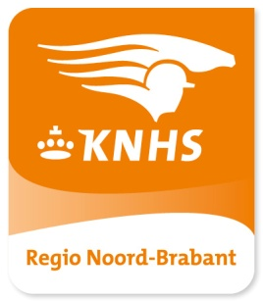
Startlijsten |  | REGIO KAMPIOENSCHAP DRESSUUR PONY'S
 |  |  |  |  |  | DEZE SPONSORS MAKEN DE ORGANISATIE VAN DE BRABANTSE KAMPIOOENSCHAPPEN MEDE MOGELIJK
Vrijdag 18 februari 2022 |  |  | klasse B cat. DE en L1 cat. DE

Zaterdag 19 februari 2022 |  |  | klasse M1 cat. DE, M2 cat. DE, Z1/Z2 cat. C, Z1 cat. DE en Z2 cat. DE
Zondag 20 februari 2022 |  |  | klasse B cat. AB / C, klasse L1 cat. AB / C, klasse L2 cat. AB / C / DE
 |  |  | en klasse M1/M2 cat. AB / C

Locatie: | Green Valley Estate
 | Bruggenseweg 11a |  |  | versie 3
 | 5752 SC DEURNE |  |  | d.d. 13 februari 2022




TOEGANGSCONTROLE
Deelnemers, begeleiders en publiek dienen bij binnenkomst in het restaurant een coronatoegangsbewijs te tonen
Daar krijgt iedereen u een toegangsbandje. Zonder dit bandje geen verdere toegang tot de accommodatie.
Mondkapje verplicht

INSCHRIJFGELD
Alle deelnemers dienen het inschrijfgeld contant of per pin te voldoen op het secretariaat.

PARKEERTERREIN, LOSRIJBAAN, BAAN VERKENNEN, CATERING
Baan verkennen op 18 februari tussen 12:00 en 16:30 uur.
Alle deelnemers worden verzocht de mest van het paard op het parkeerterrein en in de losrijbaan op te (laten)ruimen
Zelf meegebrachte etenswaren en drank mag niet genuttigd worden in de accommodatie

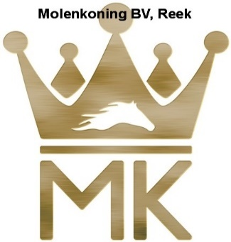
PUBLICATIE BEHAALDE RESULTATEN EN PRIJSUITREIKING
Alle tussenstanden en einduitslagen worden online gepubliceerd op |  |  |  |  | www.hippiqueonlineresults.nl
Nadat de behaalde resultaten online zichtbaar zijn kunnen de protocollen opgehaald worden nabij het secretariaat.

Prijsuitreiking in het restaurant UITSLUITEND IN TENUE (met helm). Tijdstip staat op de startlijsten.

Kür op Muziek Z2 cat. DE |  |  | 8 hoogst geplaatste combinaties na 1e onderdeel
Z2 cat. DE Kur op muziek: Graag tijdig een USB stick aanleveren met alleen de Kür muziek. USB stick graag voorzien
van naam van de deelnemer.

AFMELDINGEN -WIJZIGINGEN
Afmeldingen dient u door te geven aan het wedstrijdsecretariaat : |  |  |  | wsnoordbrabant@gmail.com
Er worden alleen wijzigingen aangebracht in de startvolgorde als een ruiter/amazone die met
meerdere paarden of pony's deelneemt te weinig tijd heeft om los te rijden.

ALLEMAAL VEEL SUCCES

Routing Green Valley Estate
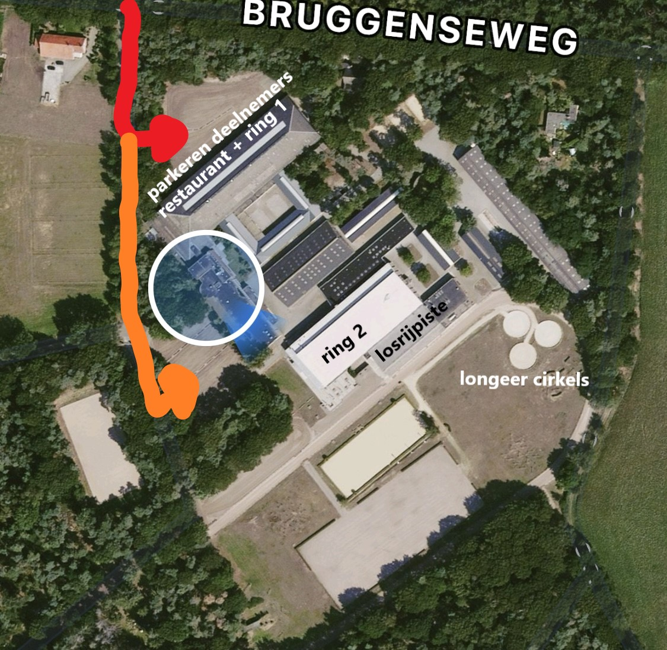
ROUTING GREEN VALLEY ESTATE

